Tabelle1
Parameter |  |  |  |  |  |  | das gleiche auf 50 Jahre U 100 Jahre
1. Durchgang ohne Wettermanipulation 250 Jahre
random Wetter
 | collab? | Harvest nach 250 Jahren |  |  | Line Graph | Spider Graph
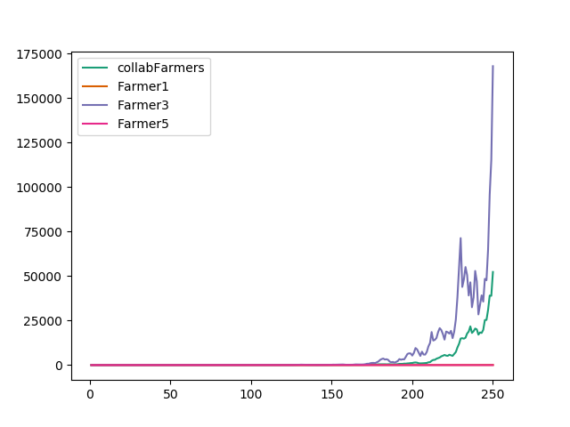
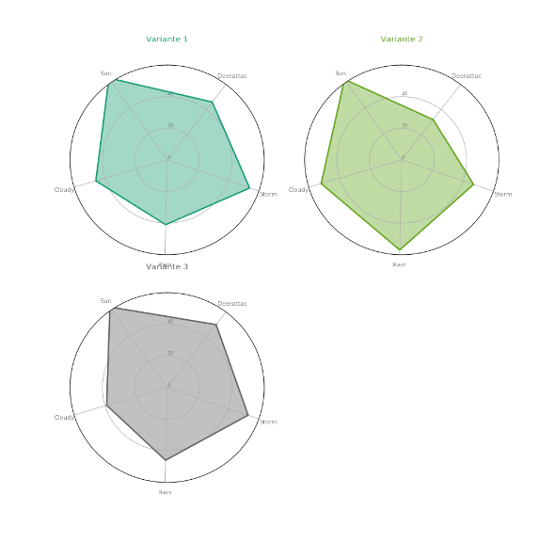
Farmer 1 |  | 79.7784 | kg | v1
Farmer 2 | collab | 52298 | kg | v1
Farmer 3 |  | 167903 | kg | v2
Farmer 4 | collab | 52298 | kg | v2
Farmer 5 |  | 2.11343 | kg | v3
Farmer 6 | collab | 52298 | kg | v3

2. Durchgang ohne Wettermanipulation 250 Jahre
random Wetter
 | collab? | Harvest nach 250 Jahren |  |  | Line Graph | Spider Graph
Farmer 1 |  |  | kg | v1
Farmer 2 | collab |  | kg | v1
Farmer 3 |  |  | kg | v2
Farmer 4 | collab |  | kg | v2
Farmer 5 |  |  | kg | v3
Farmer 6 | collab |  | kg | v3

 | 1x sehr gutes wetter bei allen
 | 1x sehr schlechtes wetter bei allen |  |  |  | 1x Schlechtes Wetter abstufung
 | 1x 1/3 schlecht. 1/3 mittel, 1/3 gut wetter |  |  |  | 1x gutes wetter abstufung

